关系图
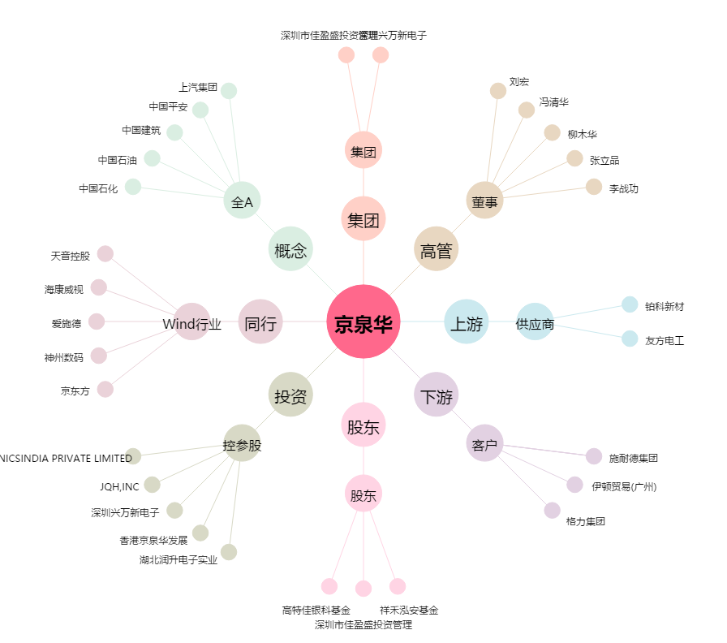
京泉华[002885.SZ] - 关系概览图

